NAVARON
NO. | NAMA PRODUK | KEGUNAAN | KET. OBAT |  | ATURAN MINUM (SESUDAH MAKAN) | FOTO PRODUK | HARGA (Belum termasuk diskon shope)
 |  |  | JENIS | ISI
1 | NAVARON GONORE | 1. mengatasi kencing nanah 2. kencing sakit 3. kencing darah 4. raja singa | 2 JENIS OBAT | 13 PCS | 1 JENIS KAPSUL ISI 3 = SEKALI MINUM 3 BIJI 1 JENIS KAPSUL = 2 X 1 |  | Rp120,000
2 | NAVARON SIPILIS | 1. mengatasi raja singa 2. luka pada kelamin 3. kencing nanah 4. kencing darah | 4 JENIS OBAT | 40 PCS | 4 JENIS TABLET = 3 X 1 |  | Rp130,000
3 | NAVARON GATAL | 1. mengatasi gatal kulit 2. scabies 3. alergi/biduran 4. gatal selangkangan 5. dan gatal seluruh tubuh | 3 JENIS OBAT | 30 PCS | 3 JENIS TABLET = 3 X 1 |  | Rp120,000
4 | NAVARON KEPUTIHAN | 1. mengatasi keputihan abnormal 2. keputihan kehijauan 3. keputihan gatal 4. keputihan bau tak sedap 5. keputihan seperti ampas tahu | 3 JENIS OBAT | 30 PCS | 3 JENIS TABLET = 3 X 1 | 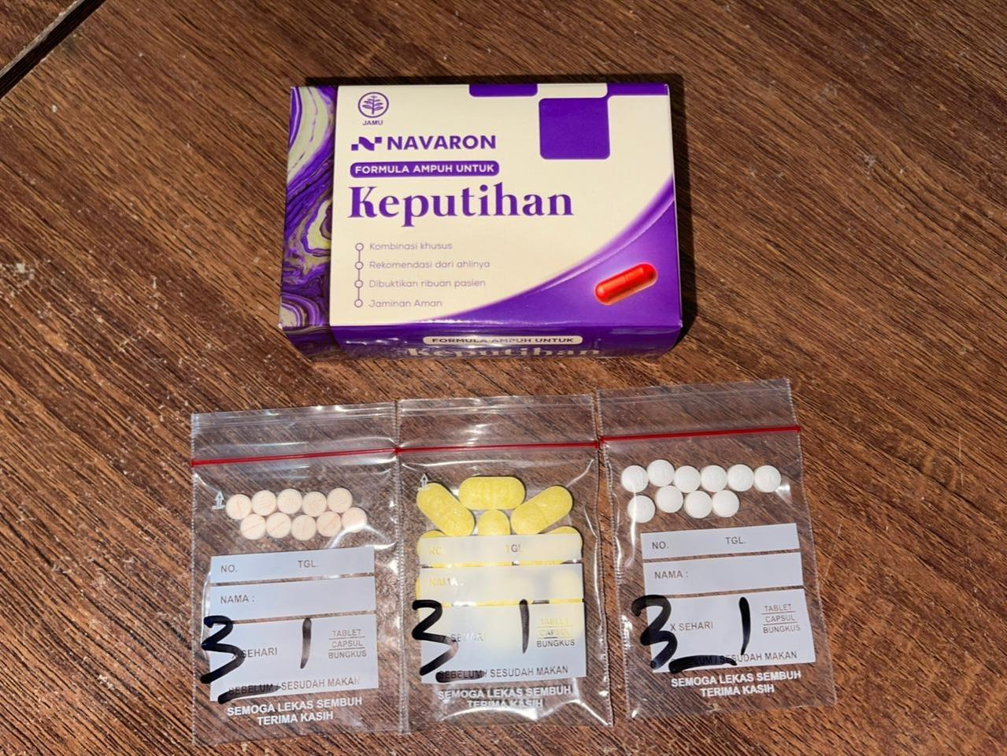 | Rp120,000
5 | NAVARON GATAL PANU | 1. mengatasi gatal panu 2. panu diseluruh tubuh 3. kadas, kudis, scabies | 3 JENIS OBAT | 30 PCS | 3 JENIS TABLET = 3 X 1 |  | Rp120,000
6 | NAVARON ISK | 1. Membantu meredakan nyeri & perih saat BAK 2. Mengurangi anyang-anyangan 3. Membantu melawan infeksi saluran kemih 4. Melancarkan buang air kecil | 2 JENIS OBAT | 20 PCS | 2 JENIS TABLET & KAPSUL = 2 X 1 |  | Rp120,000

